关系图
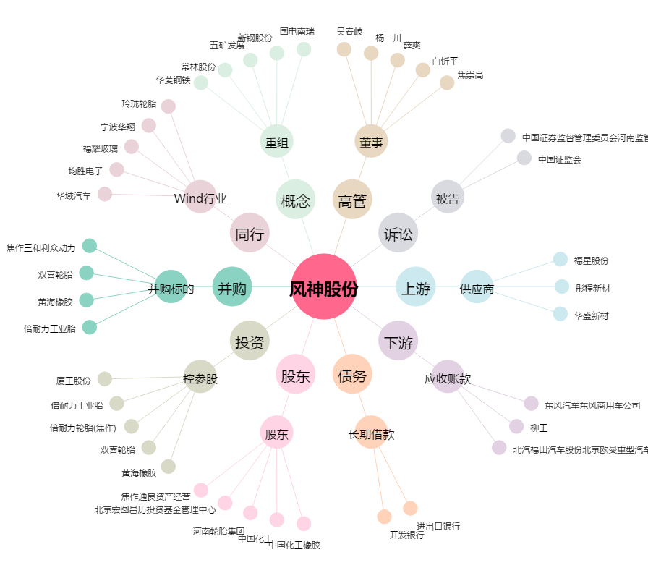
风神股份[600469.SH] - 关系概览图

